Tisdag 09 April
DAG 1: UTROLLNING AV PLASTMATTORNA
VÄLJ EN PERSON I LAGET SOM SKA VARA SAMORDNARE FÖR KVÄLLEN |  |  |  |  | Planritningen
1) Tisdag behövs minst 10 personer för att lägga ut golvet enligt planritningen
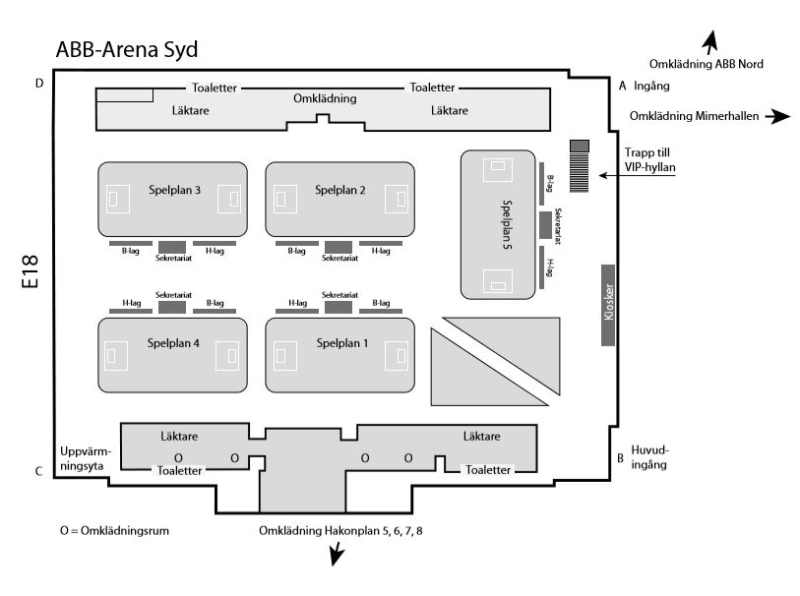
2) Ditt lag ansvarar för uppbyggning och bortagning av golvet enligt schema.
3) Det är tung arbeta fösta dagen och kräver alla starka personer för tunglift och utrollning av mattorna
TÄNK PÅ FÖLJANDE: |  | Planera schema med de personer som klara av tunglift.
 |  | Ha på ömtåligakläder
 |  | Om ni har, ha med arbetshandskar

Tid: | 18:00 - 21:00
Datum: | Tisdag 10 April
Plats: | ABB Arena Syd (Bandyhallen)
 | Samling | 18:00:00 |  | Genomgång med ditt lag och stämma av alla är på plats
 | 1:a Pass | 18:15 - 19:15
 | Paus | 19:15 - 19:45 |  | TURAS OM OCH ÄTA MAT MEDANS NÅGRA FORTSÄTTER MED GOLVET
 | 2:Pass | 19:45 - ??:00 |  | OBS! Golvutrollning måste vara klart tisdagkväll.

Antal personer |  | 10 |  | Detta är minst man ska vara.

VIB äger 2st plastgolv GOLV A och GOLV B. De ska monteras på Plan 1 och Plan 2
Golvet är numrerad endast vid målområdet och med ett bokstav på baksidan. Alla golv med bokstav A ska monteras
tillsammans och i ordning

Till Exempel. A1, A2, A3 i målområdet 1……A24,A25,A26 i andra målområdet 2
Golv delar i mitten är ej markerad och lägga hur som helst
OBS! SE TILL ATT GOLVET ÄR INTE FÖR NÄRA VARANDRA. OK OM DET FINNS EN HALV M.M GLAP EMELLAN.

3st golv hyr vi från Sveriges Handbollsförbund och ska monteras på Plan 3, Plan 4 och Plan 5
Läs nästa flik "HANDBOLLSFÖRBUNDETSGOLV" nedan
 |  |  | ÅK INTE HEM TILLS ALLT ÄR KLAT PÅ DITT OMRÅDE.

Mat
 | Läsk/vatten kommer att finnas (2 per person)
 | Pizza kommer att finnas till mat mellan 19:15 -19:45

Följande utrustning kommer att finnas på plats för alla att dela på

 | Säckärra |  | 10 | 2st per golvyta
 | Palldragare |  | 5 | 1st per golvyta
 | Sopkvast |  | 10 | 2st per golvyta
 | Damsumgare |  | 2 | dela
 | Tejpsläd |  | 5 | 1st per golv

Torsdag 11 April
DAG 3: RESULTATTAVLAN
SISTA DAGEN. |  |  |  |  |  | Planritningen
VÄLJ EN PERSON I LAGET SOM SKA VARA SAMORDNARE FÖR KVÄLLEN
 | 1) STÄM AV MED DE I DITT LAG SOM VA MED ONSDAG OM TEJPNING BEHÖVS AVSLUTAS TORSDAG.
 | FORTSÄTT MED TEJPNINGEN OM DET BEHVÖS
 | 2) Montera ihop resultattavlan m.m tejpa fast sladden. SE TILL ATT TAVLAN FUNGERAR
 | 3) Sopttuna finns nära varje bord med plastpåse i.
 | 4) Alla hjälper att bära in och montera byggstacket

 | ANTAL PERSON PER LAG |  | 4 |  | Minst 4 personer men är ni flera att det ok.

Byggstacket
TÄNK PÅ FÖLJANDE: |  | Ha på ömtåligakläder
 |  | Om ni har ha med arbetshandskar

Tid: | 18:00 - 21:00 |  |  | Är allt klart? Kan ni åka hem
Datum: | Torsdag 12 April | 0
Plats: | ABB Arena Syd (Bandyhallen)
 | Samling | 18:00:00 |  | Genomgång med ditt lag och stämma av alla är på plats
 | 1:a Pass | 18:15 - 19:15
Byggstacket
Byggstacket
 | Paus | 19:15 - 19:45
 | 2:Pass | 19:45 - 21:00

 | Inställera och montera resultatklockan att alla fungerar. Tejpa fast sladden med silvertejp
Byggstacket

Mat
 | Läsk/vatten kommer att finnas (2 per person)
 | Smörgåsar finns |  |  | Ost/skinka

Följande utrustning kommer att finnas på plats för alla att dela på

 | Säckärra |  | 10 | 2st per golvyta
 | Palldragare |  | 5 | 1st per golvyta
 | Sopkvast |  | 10 | 2st per golvyta
 | Damsumgare |  | 2 | dela
 | Tejpsläd |  | 5 | 1st per golv
 | Silvertejp |  | FINNS

Handbollsförbundetsgolv
GOLV 3 + 4 + 5 i ABBsyd

 | Arbetsinstruktioner:
 | Hur man lägger mattan?
 | Börja med de mittersta våderna (vid målet).
 | Rullar från mitten mot kortsidan.
 | Passa in mattvåderna efter målgårdslinjen, frikastlinjen
 | (vid fasta mål lägg passbitar i mitten)
 | Lägg våderna tätt.
 | Låt golvet ligga ca 1 timma innan tejpning med dubbelhäftande.
 | Pressa ned mattan med borste eller vält direkt efter tejpmaskinen.
 | OBS! SKÄR EJ I MATTAN OBS!

 | Hur man plockar upp mattan?
 | Borsta bort allt skräp m.m.
 | Rulla från kortsidan in mot mitten (se till att nummermärkningen syns)
 | Tejpa rullarna med SVART tejp
 | Ställ tillbaka rullarna (helst i nummerordning)

 | Skisser över golven
 | GOLV 1 – Det äldsta/sämsta, har en svart ram

Våder märkta med A 1-14
Våder märkta med B 1-14

 | GOLV 2 – Har en mörkblå ram

Våder märkta med 101-114
Våder märkta med 115-128

 | ”Numreringen stämmer men de yttersta ljusblå våderna är endast 95cm och jämte 101 ligger en 95cm 101 överkryssad.

 | I mitten har vi skarvat en ny matta som består av en liten bit och två längre , dessa är ca 3 dm bredda. Dessa mittdelar lägger man dit sist och sedan justerar man till mattan, innan man tejpar den dubbelhäftande tejpen. Det finns också 9st ca 2-3cm x 150cm bitar som skall läggas vid kortlinjen (2 st vid 101-114 och 7 st vid 115-128). Alla dessa nya delar finns med på pallarna men är inte märkta.”
 | Kommentar från Kristianstad 2014-03-31
 | GOLV 3 – Har en mörkblå ram
Våd märkt med 414 – halv bredd
Våd märkt med 428 – halv bredd

Våder märkta med 401-414
Våder märkta med 415-428

Våd märkt med 401 – halv bredd
Våd märkt med 415 – halv bredd

VIBs Golv
GOLV 1 och GOLV 2 i ABBsyd

A1
A2
 | VIB äger 2st plastgolv som är markerade GOLV RÖD och GOLV GRÖN. De ska monteras på Plan 1 och Plan 2
 | Golvet är numrerad endast vid målområdet och med ett bokstav på baksidan. Alla golv med bokstav A ska monteras
 | tillsammans och i ordning
A3
A4
A5
A6
 | Till Exempel. A1, A2, A3 i målområdet 1……A24,A25,A26 i andra målområdet 2
 | OBS! Numrering kan vara annorlunda är visas här så stämma av först och hitta målområdet.
 | Golv delar i mitten är ej markerad och kan lägga hur som helst VITIGAST är målområde.
A7
 | OBS! SE TILL ATT GOLVET ÄR INTE FÖR NÄRA VARANDRA. OK OM DET FINNS EN HALV M.M GLAP EMELLAN.

 | STEG 1
 | Först hitta de rätt markerade och sortera och ställ alla golvdela i ordning INNAN man börjar rolla ut

 | STEG 2
 | När allt stämmer kan man börja men rolla ut en i taget börja med en sida först

 | STEG 3
 | Golvet ska inte vara för tät elle på varandra

 | OBS! Numering i målområdet kan vara annorlunda än vad bilden visas. Så hitta den lägsta nummer först och ställ den
 | först på rätt plats.

 | OBS OBS! | Mitt delarna måste kontrolleras så att ni har ett 40meter lång golv. Antal stämmer inte med
 | vad som visas i bilden här
A24
A26

A25
A26
A27
A28
 | Hur man plockar upp mattan?
 | Borsta bort allt skräp m.m.
 | Rulla från Långsidan (se till att nummermärkningen syns)
A29
 | Tejpa rullarna med Silver tejp
 | Ställ tillbaka rullarna (helst i nummerordning)

